Feuil1
客群类型
太平金服运营指标看板

34周：2022-08-20 ~ 2022-08-26

保费规模（万元）

303.50
 | 1
 | 10
 | 5
 | 15
本周新增：
15%

本月新增：
2487.39
10%

年累计：
94870.08
200%

重点项目（单位：万）
 | 总数 | 本月增长
蔚能电池营业收入 | 100 | 20
台州利民保投人数 | 272 | 54.4
台州利民保营业收入 | 679 | 135.8
蔚能电池保费规模 | 1000 | 200

普惠担保金额（万元）

客群类型
 | 比例
95589 | 0.48
太平通 | 0.08
房贷 | 0.44
客户分布top3
 | 占比
上海 | 23.413103685
江苏 | 23.030525486
广东 | 6.9497667556
其它 | 46.606604073

太平通注册用户数（万）
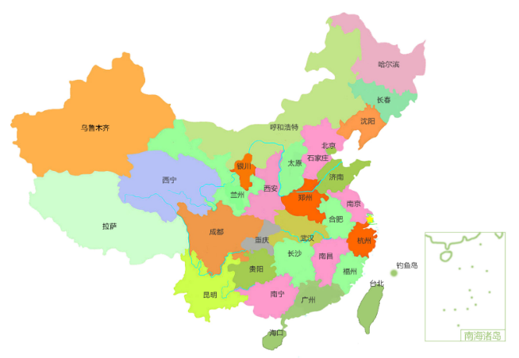

本周新增：
2.9
5%

本月新增：
11.2
15%

累计注册：
2120.90（地图）
太平通活跃用户数（万）
日活
 | 日活
8:00:00 | 90
9:00:00 | 70
10:00:00 | 70
11:00:00 | 70
12:00:00 | 140
13:00:00 | 130
14:00:00 | 110
15:00:00 | 50
16:00:00 | 50
17:00:00 | 120
18:00:00 | 150

 | 比例
我的保单 | 863.15162537
互联网银行 | 51.894720896
理赔查询 | 134.95365373
 | 月活
8:00:00 | 3620
9:00:00 | 2350
10:00:00 | 4170
11:00:00 | 1550
12:00:00 | 1400
13:00:00 | 4200
14:00:00 | 3240
15:00:00 | 1710
16:00:00 | 2170
17:00:00 | 4220
18:00:00 | 1320
月活
 | 比例
我的保单 | 21787.714325
互联网银行 | 2362.666579
理赔查询 | 5799.6190957
电商月收入（万元）
 | value
本周-3周 | 571
本周-2周 | 320
本周-1周 | 140
本周 | 459
综合金融规模（万元）
 | 基金规模 | 资管规模
4月 | 55.372954906 | 2723.2321684
5月 | 834.45301866 | 2053.7543365
6月 | 1145.7833964 | 2033.9497695
7月 | 970.59591656 | 2488.4049843
8月 | 290.0706161 | 3202.5332462
9月 | 27.767765293 | 3152.7196311

智勘科技

2022年太财智定损平台每月处理案件数
 | 收入额
1月 | 69145
2月 | 57510
3月 | 56743
4月 | 50571
5月 | 62339
6月 | 67634
7月 | 69202
8月 | 67522
营业收入：872万元
软著数：58
专利数：11
线上化率
95%
太平财险应用情况
优化人力519人
案件提速
5.9天
产能提示270%

zk
月份 | 收入额
1月 | 69145
2月 | 57510
3月 | 56743
4月 | 50571
2022年太财智定损平台每月处理案件数
5月 | 62339
6月 | 67634
7月 | 69202
8月 | 67522

Sheet3
电商月收入
week | value
本周-3周 | 571 |  | 重点项目 | 总数 | 本月增长
本周-2周 | 320 |  | 蔚能电池营业收入 | 100 | 20
本周-1周 | 140 |  | 台州利民保投人数 | 272 | 54.4
本周 | 459 |  | 台州利民保营业收入 | 679 | 135.8
 |  |  | 蔚能电池保费规模 | 1000 | 200

综合金融规模

综合金融规模 | 基金规模 | 资管规模
4月 | 55.372954906 | 2723.2321684
5月 | 834.45301866 | 2053.7543365
6月 | 1145.7833964 | 2033.9497695
7月 | 970.59591656 | 2488.4049843
8月 | 290.0706161 | 3202.5332462
9月 | 27.767765293 | 3152.7196311
 | 5224 | 17262

Sheet1
1
10
5
15

日活
时间 | 日活 | 项目2 | 项目3 | 月活 | 项目2 | 项目3
8:00:00 | 90 | 50 | 50 | 3620 | 470 | 1970
9:00:00 | 70 | 0 | 60 | 2350 | 150 | 1910
10:00:00 | 70 | 30 | 90 | 4170 | 1980 | 1160
11:00:00 | 70 | 60 | 0 | 1550 | 1180 | 2880
12:00:00 | 140 | 60 | 40 | 1400 | 810 | 800
13:00:00 | 130 | 20 | 30 | 4200 | 450 | 2660
14:00:00 | 110 | 60 | 20 | 3240 | 2560 | 10
15:00:00 | 50 | 70 | 60 | 1710 | 2750 | 480
16:00:00 | 50 | 80 | 40 | 2170 | 1480 | 1400
17:00:00 | 120 | 0 | 60 | 4220 | 1630 | 970
18:00:00 | 150 | 0 | 100 | 1320 | 1110 | 130
 | 1050 |  |  | 29950
日活
月活

 |  | 比例 |  |  | 比例
 | 我的保单 | 863.15162537 |  | 我的保单 | 21787.714325
 | 互联网银行 | 51.894720896 |  | 互联网银行 | 2362.666579
 | 理赔查询 | 134.95365373 |  | 理赔查询 | 5799.6190957

